CLASIFICACIÓN
 |  |  | Resultado de la Carrera 13 diciembre 2025 09:08

Posición | Nombre |  | Vueltas | Coma | Pista 1 | Pista 3 | Pista 5 | Pista 6 | Pista 4 | Pista 2 | Pole P2
1 | DZERO | Lola T600 | 1985 | ,158 | 328 | 332 | 332 | 334 | 334 | 325 | 1º |  |  |  |  |  |  |  | 40.00
 | 1ª Pasada | Israel Nevado |  |  | 87.00 | 88.00 | 87.00 | 88.00 | 89.00 | 87.00 |  | 526
 | Vuelta rápida | Lucas Nevado |  |  | 12.315 | 12.071 | 12.261 | 11.927 | 11.951 | 12.214 | 12.158
 | Vuelta media | Víctor González |  |  | 12.477 | 12.216 | 12.511 | 12.201 | 12.199 | 12.423
 | Vuelta lenta | Richard Arredondo | (8) |  | (0) 12,79 | (0) 12,42 | (3) 15,99 | (2) 14,67 | (2) 17,67 | (1) 14,29 |  |  | 0 | 0 | 3 | 2 | 2 | 1 | 8.00
 | 2ª Pasada | Gabriel Rodríguez |  |  | 77.00 | 78.00 | 77.00 | 77.00 | 77.00 | 74.00 |  | 460
 | Vuelta rápida |  |  |  | 13.442 | 13.705 | 13.791 | 13.764 | 13.718 | 14.171
 | Vuelta media |  |  |  | 13.950 | 13.901 | 14.085 | 13.998 | 13.995 | 14.666
 | Vuelta lenta |  | (9) |  | (0) 14,47 | (0) 14,22 | (1) 16,82 | (1) 16,57 | (1) 19,63 | (6) 18,95 |  |  | 0 | 0 | 1 | 1 | 1 | 6 | 9.00
 | 3ª Pasada |  |  |  | 79.00 | 82.00 | 83.00 | 83.00 | 82.00 | 81.00 |  | 490
 | Vuelta rápida |  |  |  | 13.229 | 12.831 | 12.852 | 12.663 | 12.578 | 12.821
 | Vuelta media |  |  |  | 13.633 | 13.141 | 13.067 | 12.972 | 13.207 | 13.265
 | Vuelta lenta |  | (10) |  | (2) 18,91 | (0) 13,52 | (0) 13,40 | (2) 15,52 | (1) 41,59 | (5) 16,33 |  |  | 2 | 0 | 0 | 2 | 1 | 5 | 10.00
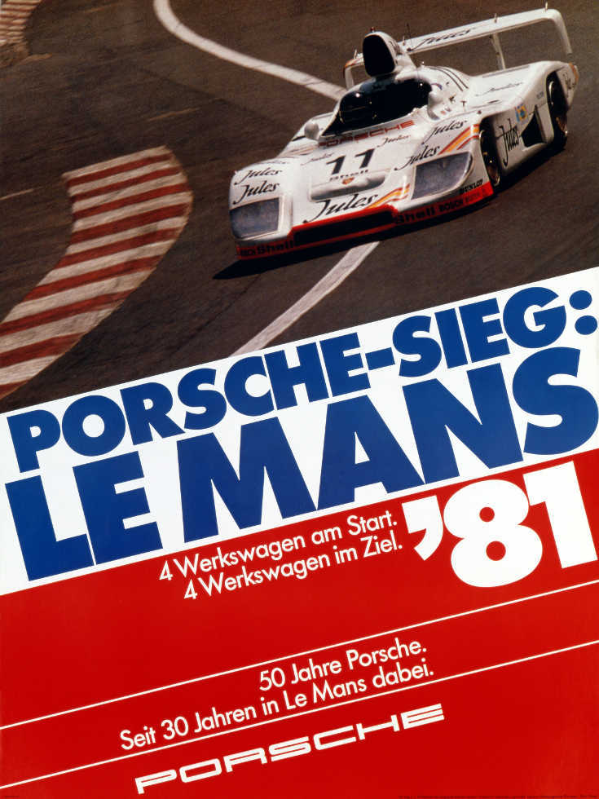
 | 4ª Pasada |  |  |  | 85.00 | 84.00 | 85.00 | 86.00 | 86.00 | 83.00 |  | 509
 | Vuelta rápida |  |  |  | 12.552 | 12.552 | 12.396 | 12.254 | 12.334 | 12.529
 | Vuelta media |  |  |  | 12.716 | 12.923 | 12.669 | 12.572 | 12.536 | 12.872
 | Vuelta lenta |  | (13) |  | (0) 13,43 | (6) 16,91 | (1) 16,04 | (3) 16,18 | (2) 15,61 | (1) 16,29 |  |  | 0 | 6 | 1 | 3 | 2 | 1 | 13.00
2 | H7CC | Lola T600 | 1972 | ,042 | 327 | 327 | 324 | 334 | 331 | 329 | 4º |  |  |  |  |  |  |  | 26.00
 | 1ª Pasada | Javier Frauca |  |  | 86.00 | 87.00 | 85.00 | 87.00 | 87.00 | 86.00 |  | 518
 | Vuelta rápida | Ander Goenaga |  |  | 12.453 | 12.258 | 12.389 | 12.167 | 12.298 | 12.215 | 12.312
 | Vuelta media | Sergio Ramos |  |  | 12.680 | 12.436 | 12.636 | 12.339 | 12.515 | 12.467
 | Vuelta lenta |  | (1) |  | (0) 13,06 | (0) 12,72 | (0) 13,25 | (0) 12,56 | (0) 12,89 | (1) 14,60 |  |  | 0 | 0 | 0 | 0 | 0 | 1 | 1.00
 | 2ª Pasada |  |  |  | 79.00 | 76.00 | 76.00 | 78.00 | 77.00 | 76.00 |  | 462
 | Vuelta rápida |  |  |  | 13.398 | 13.764 | 13.923 | 13.473 | 13.779 | 13.803
 | Vuelta media |  |  |  | 13.793 | 14.079 | 14.347 | 13.706 | 14.137 | 14.104
 | Vuelta lenta |  | (10) |  | (0) 14,00 | (3) 16,83 | (3) 18,83 | (0) 14,49 | (2) 16,66 | (2) 16,63 |  |  | 0 | 3 | 3 | 0 | 2 | 2 | 10.00
 | 3ª Pasada |  |  |  | 78.00 | 79.00 | 80.00 | 83.00 | 82.00 | 82.00 |  | 484
 | Vuelta rápida |  |  |  | 13.524 | 13.260 | 13.180 | 12.717 | 12.885 | 12.798
 | Vuelta media |  |  |  | 13.867 | 13.631 | 13.526 | 13.021 | 13.230 | 13.123
 | Vuelta lenta |  | (7) |  | (0) 14,18 | (3) 16,23 | (0) 14,13 | (1) 15,34 | (1) 15,83 | (2) 16,92 |  |  | 0 | 3 | 0 | 1 | 1 | 2 | 7.00
 | 4ª Pasada |  |  |  | 84.00 | 85.00 | 83.00 | 86.00 | 85.00 | 85.00 |  | 508
 | Vuelta rápida |  |  |  | 12.578 | 12.416 | 12.695 | 12.461 | 12.429 | 12.417
 | Vuelta media |  |  |  | 12.892 | 12.661 | 12.966 | 12.642 | 12.706 | 12.702
 | Vuelta lenta |  | (8) |  | (2) 15,17 | (1) 15,37 | (1) 16,43 | (0) 13,09 | (1) 14,22 | (3) 15,49 |  |  | 2 | 1 | 1 | 0 | 1 | 3 | 8.00
3 | EL SOT SPORT | Lola T600 | 1967 | ,020 | 318 | 326 | 332 | 338 | 330 | 323 | 3º |  |  |  |  |  |  |  | 17.00
 | 1ª Pasada | Albert Trafach |  |  | 85.00 | 87.00 | 88.00 | 89.00 | 87.00 | 87.00 |  | 523
 | Vuelta rápida | JM Sererols |  |  | 12.450 | 12.311 | 12.086 | 12.021 | 12.285 | 12.338 | 12.287
 | Vuelta media | Eduard Cerdà |  |  | 12.577 | 12.442 | 12.270 | 12.155 | 12.452 | 12.553
 | Vuelta lenta | Oscar Capel | (4) |  | (1) 14,44 | (0) 12,86 | (1) 14,65 | (0) 12,40 | (1) 14,40 | (1) 18,23 |  |  | 1 | 0 | 1 | 0 | 1 | 1 | 4.00
 | 2ª Pasada |  |  |  | 74.00 | 75.00 | 76.00 | 77.00 | 75.00 | 77.00 |  | 454
 | Vuelta rápida |  |  |  | 14.133 | 14.162 | 13.988 | 13.774 | 14.094 | 13.368
 | Vuelta media |  |  |  | 14.420 | 14.516 | 14.207 | 13.980 | 14.353 | 14.087
 | Vuelta lenta |  | (5) |  | (0) 14,65 | (3) 18,06 | (0) 14,60 | (0) 14,39 | (0) 14,85 | (2) 15,48 |  |  | 0 | 3 | 0 | 0 | 0 | 2 | 5.00
 | 3ª Pasada |  |  |  | 78.00 | 81.00 | 83.00 | 85.00 | 82.00 | 76.00 |  | 485
 | Vuelta rápida |  |  |  | 13.196 | 12.963 | 12.781 | 12.615 | 12.880 | 13.850
 | Vuelta media |  |  |  | 13.886 | 13.250 | 13.013 | 12.792 | 13.121 | 14.301
 | Vuelta lenta |  | (4) |  | (1) 36,05 | (1) 15,56 | (0) 13,37 | (0) 13,01 | (1) 15,16 | (1) 16,73 |  |  | 1 | 1 | 0 | 0 | 1 | 1 | 4.00
 | 4ª Pasada |  |  |  | 81.00 | 83.00 | 85.00 | 87.00 | 86.00 | 83.00 |  | 505
 | Vuelta rápida |  |  |  | 12.932 | 12.753 | 12.514 | 12.298 | 12.421 | 12.762
 | Vuelta media |  |  |  | 13.410 | 13.006 | 12.692 | 12.451 | 12.560 | 12.989
 | Vuelta lenta |  | (4) |  | (1) 32,83 | (1) 15,33 | (0) 13,06 | (0) 12,81 | (0) 12,76 | (2) 16,32 |  |  | 1 | 1 | 0 | 0 | 0 | 2 | 4.00
4 | PANDEMONIUM | Lola T600 | 1950 | ,086 | 322 | 325 | 327 | 332 | 323 | 321 | 7º |  |  |  |  |  |  |  | 31.00
 | 1ª Pasada | Lorenzo Rodríguez |  |  | 84.00 | 85.00 | 85.00 | 87.00 | 85.00 | 85.00 |  | 511
 | Vuelta rápida | Miquel Bonavida |  |  | 12.680 | 12.470 | 12.414 | 12.285 | 12.518 | 12.589 | 12.692
 | Vuelta media | Gerard Malivern |  |  | 12.848 | 12.712 | 12.647 | 12.438 | 12.782 | 12.772
 | Vuelta lenta | Albert Lombarte | (5) |  | (0) 13,37 | (1) 15,53 | (2) 15,72 | (1) 14,27 | (1) 15,01 | (0) 13,27 |  |  | 0 | 1 | 2 | 1 | 1 | 0 | 5.00
 | 2ª Pasada | Xavi Cortada |  |  | 75.00 | 76.00 | 75.00 | 77.00 | 79.00 | 75.00 |  | 457
 | Vuelta rápida |  |  |  | 14.128 | 13.983 | 14.024 | 13.767 | 13.154 | 14.063
 | Vuelta media |  |  |  | 14.408 | 14.311 | 14.282 | 14.095 | 13.692 | 14.311
 | Vuelta lenta |  | (2) |  | (0) 15,15 | (0) 15,46 | (0) 14,71 | (1) 16,38 | (0) 13,98 | (1) 17,09 |  |  | 0 | 0 | 0 | 1 | 0 | 1 | 2.00
 | 3ª Pasada |  |  |  | 79.00 | 80.00 | 83.00 | 83.00 | 76.00 | 78.00 |  | 479
 | Vuelta rápida |  |  |  | 13.270 | 12.988 | 12.778 | 12.681 | 13.572 | 13.468
 | Vuelta media |  |  |  | 13.663 | 13.539 | 13.076 | 12.950 | 14.076 | 13.907
 | Vuelta lenta |  | (11) |  | (1) 27,34 | (3) 21,68 | (1) 16,42 | (3) 15,55 | (3) 17,58 | (0) 14,78 |  |  | 1 | 3 | 1 | 3 | 3 | 0 | 11.00
 | 4ª Pasada |  |  |  | 84.00 | 84.00 | 84.00 | 85.00 | 83.00 | 83.00 |  | 503
 | Vuelta rápida |  |  |  | 12.641 | 12.626 | 12.598 | 12.470 | 12.617 | 12.748
 | Vuelta media |  |  |  | 12.804 | 12.760 | 12.942 | 12.661 | 12.977 | 13.114
 | Vuelta lenta |  | (13) |  | (0) 13,18 | (0) 13,09 | (6) 16,17 | (0) 13,09 | (3) 18,14 | (4) 17,14 |  |  | 0 | 0 | 6 | 0 | 3 | 4 | 13.00
5 | GP EL SOT | Dome Zero LR81 | 1937 | ,108 | 320 | 313 | 327 | 328 | 325 | 324 | 2º |  |  |  |  |  |  |  | 21.00
 | 1ª Pasada | Raúl Pérez |  |  | 83.00 | 86.00 | 87.00 | 87.00 | 87.00 | 86.00 |  | 516
 | Vuelta rápida | David Pérez |  |  | 12.595 | 12.341 | 12.242 | 12.239 | 12.243 | 12.436 | 12.211
 | Vuelta media | Jordi Robles |  |  | 12.886 | 12.570 | 12.495 | 12.402 | 12.398 | 12.627
 | Vuelta lenta |  | (3) |  | (1) 23,18 | (0) 13,15 | (1) 15,46 | (0) 12,61 | (1) 14,44 | (0) 13,11 |  |  | 1 | 0 | 1 | 0 | 1 | 0 | 3.00
 | 2ª Pasada |  |  |  | 74.00 | 63.00 | 79.00 | 77.00 | 75.00 | 75.00 |  | 443
 | Vuelta rápida |  |  |  | 14.330 | 14.359 | 12.959 | 13.744 | 13.901 | 14.168
 | Vuelta media |  |  |  | 14.626 | 17.073 | 13.758 | 14.081 | 14.288 | 14.464
 | Vuelta lenta |  | (5) |  | (0) 15,10 | (1) 170,4 | (1) 15,25 | (0) 15,08 | (2) 17,32 | (1) 18,24 |  |  | 0 | 1 | 1 | 0 | 2 | 1 | 5.00
 | 3ª Pasada |  |  |  | 81.00 | 81.00 | 77.00 | 80.00 | 81.00 | 80.00 |  | 480
 | Vuelta rápida |  |  |  | 13.182 | 13.057 | 13.510 | 13.244 | 12.955 | 13.067
 | Vuelta media |  |  |  | 13.432 | 13.218 | 14.009 | 13.591 | 13.304 | 13.432
 | Vuelta lenta |  | (5) |  | (0) 13,75 | (0) 13,74 | (4) 17,58 | (0) 14,05 | (0) 13,75 | (1) 15,86 |  |  | 0 | 0 | 4 | 0 | 0 | 1 | 5.00
 | 4ª Pasada |  |  |  | 82.00 | 83.00 | 84.00 | 84.00 | 82.00 | 83.00 |  | 498
 | Vuelta rápida |  |  |  | 12.932 | 12.715 | 12.611 | 12.662 | 12.729 | 12.796
 | Vuelta media |  |  |  | 13.151 | 12.886 | 12.876 | 12.840 | 13.211 | 13.111
 | Vuelta lenta |  | (8) |  | (0) 13,66 | (0) 13,34 | (1) 14,48 | (0) 13,17 | (5) 18,88 | (2) 16,35 |  |  | 0 | 0 | 1 | 0 | 5 | 2 | 8.00
6 | DARK ROOM | Lola T298 | 1903 | ,109 | 321 | 308 | 325 | 325 | 306 | 318 | 6º |  |  |  |  |  |  |  | 53.00
 | 1ª Pasada | Adam Parera |  |  | 83.00 | 77.00 | 86.00 | 86.00 | 76.00 | 84.00 |  | 492
 | Vuelta rápida | Manel Soriano |  |  | 12.722 | 13.558 | 12.415 | 12.357 | 13.678 | 12.679 | 12.440
 | Vuelta media | David Celaya |  |  | 12.930 | 14.024 | 12.630 | 12.612 | 14.250 | 12.905
 | Vuelta lenta | Adalberto Feo | (12) |  | (2) 15,88 | (1) 15,90 | (2) 15,47 | (1) 15,53 | (5) 18,43 | (1) 16,07 |  |  | 2 | 1 | 2 | 1 | 5 | 1 | 12.00
 | 2ª Pasada |  |  |  | 75.00 | 75.00 | 74.00 | 79.00 | 77.00 | 74.00 |  | 454
 | Vuelta rápida |  |  |  | 14.183 | 14.113 | 14.015 | 13.200 | 13.769 | 14.102
 | Vuelta media |  |  |  | 14.428 | 14.341 | 14.767 | 13.698 | 14.023 | 14.459
 | Vuelta lenta |  | (6) |  | (0) 14,92 | (0) 15,06 | (4) 39,42 | (0) 14,03 | (0) 14,26 | (2) 19,60 |  |  | 0 | 0 | 4 | 0 | 0 | 2 | 6.00
 | 3ª Pasada |  |  |  | 81.00 | 81.00 | 82.00 | 78.00 | 79.00 | 80.00 |  | 481
 | Vuelta rápida |  |  |  | 13.160 | 12.948 | 12.915 | 13.326 | 13.198 | 13.179
 | Vuelta media |  |  |  | 13.422 | 13.225 | 13.137 | 13.806 | 13.548 | 13.564
 | Vuelta lenta |  | (10) |  | (1) 16,51 | (0) 14,21 | (3) 15,61 | (2) 19,43 | (3) 17,91 | (1) 16,61 |  |  | 1 | 0 | 3 | 2 | 3 | 1 | 10.00
 | 4ª Pasada |  |  |  | 82.00 | 75.00 | 83.00 | 82.00 | 74.00 | 80.00 |  | 476
 | Vuelta rápida |  |  |  | 12.965 | 13.728 | 12.678 | 12.832 | 13.973 | 12.919
 | Vuelta media |  |  |  | 13.227 | 14.468 | 12.898 | 13.229 | 14.578 | 13.417
 | Vuelta lenta |  | (25) |  | (2) 15,37 | (7) 24,01 | (1) 16,47 | (8) 17,16 | (4) 17,82 | (3) 18,76 |  |  | 2 | 7 | 1 | 8 | 4 | 3 | 25.00
7 | OLDSLOTERS | Porsche 917 Kremer | 1802 | ,123 | 291 | 319 | 305 | 269 | 308 | 310 | 5º |  |  |  |  |  |  |  | 51.00
 | 1ª Pasada | José Luis Ciordia |  |  | 58.00 | 84.00 | 71.00 | 31.00 | 72.00 | 74.00 |  | 390
 | Vuelta rápida | Albert Ranera |  |  | 12.639 | 12.692 | 12.623 | 12.859 | 12.730 | 12.709 | 12.427
 | Vuelta media | Pau Ponti |  |  | 18.623 | 13.001 | 15.126 | 13.178 | 12.891 | 14.714
 | Vuelta lenta |  | (12) |  | (3) 332,9 | (2) 16,63 | (2) 164,3 | (1) 18,64 | (0) 13,37 | (4) 141,9 |  |  | 3 | 2 | 2 | 1 | 0 | 4 | 12.00
 | 2ª Pasada |  |  |  | 72.00 | 76.00 | 76.00 | 75.00 | 74.00 | 72.00 |  | 445
 | Vuelta rápida |  |  |  | 14.573 | 13.489 | 14.120 | 14.131 | 14.245 | 14.319
 | Vuelta media |  |  |  | 14.886 | 14.197 | 14.321 | 14.372 | 14.513 | 15.116
 | Vuelta lenta |  | (20) |  | (2) 17,02 | (3) 16,85 | (1) 16,99 | (1) 17,83 | (1) 15,93 | (12)21,50 |  |  | 2 | 3 | 1 | 1 | 1 | 1 | 9.00
 | 3ª Pasada |  |  |  | 80.00 | 77.00 | 78.00 | 80.00 | 79.00 | 80.00 |  | 474
...

